TaskDeleteDAOTest
 | カバレッジレポート |  | 実施日 | 2025-08-25

（１）概要
対象クラス |  | TaskDeleteDAO
カバレッジ率 |  | 100%

（２）報告事項
調査結果

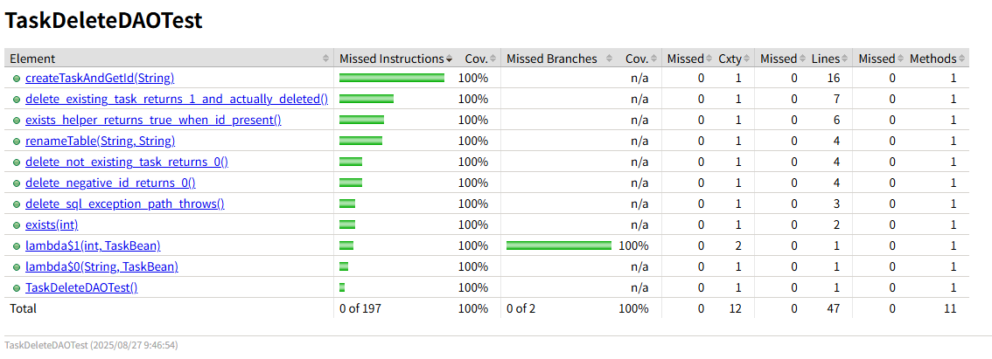

分析・考察

備 考

